手順
Secrets Managerパスワード参照手順書

【作業概要説明】
本手順はSecrets Managerのパスワード参照を実施する手順である。

【操作対象】
AWSコンソール

【操作担当者】
ISIDサービスデスク担当者

【作業端末】
本番・研修・開発環境：AWSコンソール管理端末

番号 | 操作項目 | 操作方法 | 確認方法 | チェック | 開始時間 | 終了時間 | 作業担当者 | 作業確認者 | 備考
1 | 端末ログイン | ■本番・研修・開発環境 AWSコンソール管理端末→AWSコンソール ＃作業用のロールはAWS管理コンソールの「保守運用用アカウント」を利用する。 | 左記ログインにおいてエラーが発生しないこと。 | □
2 | AWSコンソールからSecrets Managerサービスを開く | AWSコンソール検索窓に「Secrets」と入力し、Secrets Manager画面を開く。 |  | □
3 | シークレットの値参照-1 | 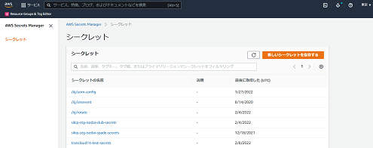 左ペインからシークレットを選択し、一覧からパスワード参照対象のシークレットの名前のリンクをクリックする。 | パスワード参照対象のシークレットが正しいことを確認する。 | □
4 | シークレットの値参照-2 | 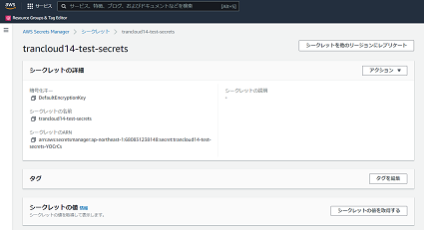 シークレットの値セクションのシークレットの値を取得するをクリックする。 | 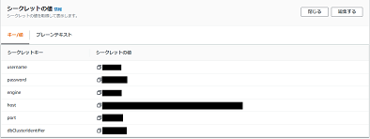 シークレットの値が表示されることを確認する。 キー/値タブのシークレットキーが以下の値のシークレットの値を確認する。 ・シークレットキー：password | □
5 | AWSコンソールの終了 端末ログオフ | ブラウザを閉じてAWSコンソールを終了し、各環境ごと以下の手順を実施する。 ■本番・研修・開発環境 AWSコンソール管理端末からログオフを実施する。 | AWSコンソールの終了および、AWSコンソール管理端末からのログオフを確認する。 | □

